MM1
La tasa de llegadas de estudiantes al mostrador de una biblioteca es de 10 por hora. En el mostrador existe una sola persona y atiende con una tasa de 5 minutos por persona. ¿Cuáles son las medidas de comportamiento del sistema

 | M/M/1
λ= | 10 | Clientes/hora | Tservicio = ts = 5 min/clientes
μ= | 0.2 | Clientes/min | ts=1/μ ==> μ = 1/ts
μ= | 12 | Clientes/hora
$ρ$=
rho= | 0.83 | λ/μ < 1

L= | 5 | Clientes en promedio en el sistema
Lq= | 4.17 | Clientes en promedio en la cola
W= | 0.500 | horas
Wq= | 0.417 | horas
P0= | 0.167
P1= | 0.139
P2= | 0.116
P3= | 0.096
P4= | 0.080
P5= | 0.067

MMs
•Un banco dispone de 3 ventanillas de atención. Los clientes llegan al banco con tasa de 1 por minuto. El tiempo de servicio es de 2 minutos por persona.

 |  | M/M/s
 | λ= | 1 | clientes/min |  | ts= 2 min/cliente
 | μ= | 0.5 | clientes/min
 | s= | 3 | servidores
$ρ$=
 | rho= | 0.66666666667 | <1

 | P0= | 1
 |  | 1 | + | 2 | + | 2 | + | 4

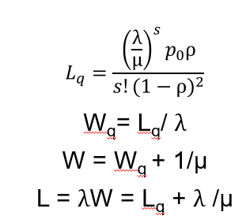
 | P0= | 0.11111111111

 | Lq= | 0.59259259259 |  | Lq= | 0.889 |  |  | clientes
 |  | 0.66666666667

 | L= | 0.889 | + | 2 | L= | 2.89 |  | clientes

 | Wq= | 0.88888888889 | min

 | W= | 0.88888888889 | + | 2 | W= | 2.89 |  | min

MM1k
λ= | 15 | clientes/hora
μ= | 20 | clientes/hora
$ρ$=
rho= | 0.75

 | K=1 | K=3 | K=5

P0= | 0.5714 | 0.3657 | 0.3041

Pk= | 0.4286 | 0.1543 | 0.0722

λef= | 8.57 | 12.69 | 13.92

